상품제안서
소프트 실내 사무용 무릎담요 [핫팩증정] | 상품코드: F28031

 |  |  |  |  |  |  | 02-412-0044 | www.easy1.co.kr
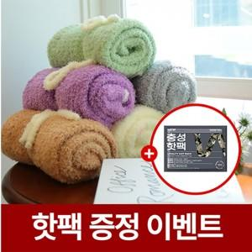

【상세/제작정보】

【인쇄/포장옵션】 | 실크 / 포장지포장

【공급단가】 | 수량 | 150~ | 500~ | 1,000~ | 3,000~ | 5,000~
*VAT별도 | 단가 | 10,870원 | 10,700원 | 10,440원 | 10,170원 | 10,000원

【상품 URL】 | http://www.easy1.co.kr/src/goods_detail.php?gdno=28031

